detrital_zircons
 | Nb/Yb | U/Yb | log(Nb/Yb) | log(U/Yb)
OR24-1 | 0.014569695194 | 1.4449458141 | -1.8365495338 | 0.15985156122
OR24-1 | 0.013737164508 | 0.96657183764 | -1.8621029009 | -0.014765862761
 | OR24-1 |  | MV24-1 |  | CSUF-4
-1.8365495338 | 0.15985156122 | -2.5848095186 | -0.14278982528 | -2.5520233425 | 0.14257652132
-1.8621029009 | -0.014765862761 | -1.9118949379 | 0.13287576625 | -2.7091522993 | -0.043049542265
-2.0585995543 | 0.41726793307 | -2.4594739455 | -0.1923593543 | -2.4845841908 | -0.025563145136
-2.1976420058 | 0.2383924501 | -2.3874308372 | 0.016581987488 | -2.5050997379 | -0.24165213307
-2.2076502867 | 0.12351263848 | -2.6168994136 | -0.22538688651 | -2.5622353479 | -0.44756610825
-2.2099907705 | 0.047227685735 | -1.8569914312 | 0.30241305094 | -2.2753249295 | 0.29702821707
-2.2129186258 | 0.3313104688 | -2.6993241179 | -0.35915102632 | -2.1419906496 | -0.02121895728
-2.2499905017 | 0.35148595177 | -1.7901034348 | 0.4225184452 | -2.4471111122 | 0.06745056611
-2.0658975319 | -0.10678467815 | -1.9625056635 | -0.2733416244 | -2.5918229101 | -0.14554328746
-2.2511791545 | 0.025947108166 | -1.6878021188 | 0.21343203307 | -2.5111682965 | -0.10479798222
-2.0275350994 | 0.40722094365 | -2.4157868197 | 0.0084895609176 | -2.5064218271 | -0.3942049205
-2.190162332 | 0.060854041549 | -1.9269252377 | 0.32536816484 | -2.292717226 | 0.048912235818
-2.5151455465 | -0.21428692973 | -2.3762359722 | 0.11767859472 | -2.9697826583 | -0.32910279046
-2.0714207138 | 0.50255796693 | -2.4919824937 | 0.28085894113 | -2.14909486 | -0.042338424549
-2.6837516238 | -0.24692792461 | -2.009937128 | 0.037165332044 | -2.4883857076 | -0.2115601096
-2.2311579007 | 0.054323912201 | -2.6224673381 | -0.15835585338 | -1.9997813239 | 0.13697879771
-2.0125437956 | 0.31322136815 | -1.9029043923 | 0.1000519408 | -2.1165454303 | 0.28466700461
-2.4590558027 | 0.19990954371 | -2.4952260844 | 0.0084794625986 | -2.4962993723 | -0.14437367988
-2.5101226271 | -0.15203182319 | -2.250821714 | 0.034449192153 | -1.8949538723 | 0.30299358554
-2.2042485387 | 0.042639631586 | -2.2733003998 | 0.1896575745 | -2.092540525 | 0.13900300111
-2.0516243528 | 0.20315758309 | -2.3968800508 | 0.39526251177 | -2.4612503984 | 0.18778803763
-2.3042804455 | 0.14264667704 | -2.0023934121 | -0.53132154633 | -2.3263046744 | -0.14403565707
-2.5748264493 | -0.33828180318 | -1.9318925237 | 0.3268926413 | -2.0639253808 | 0.32387605886
-2.4296895786 | 0.067626252278 | -2.3848865876 | -0.25578679308 | -2.2982334234 | -0.039081130571
-2.9156098779 | -0.58908587813 | -2.3512089754 | 0.0048274246652 | -2.4758818289 | -0.059521948584
-2.7809446045 | -0.32901417069 | -1.8270601338 | -0.20734985383 | -2.1656388327 | 0.60454610747
-2.2003115001 | 0.053392417332 | -2.4618802666 | -0.1017906066 | -2.5417634477 | 0.27395364696
-2.5157254283 | 0.12520134563 | -2.3709559086 | 0.0087434213368 | -2.0672567947 | -0.014243183792
-2.0447200118 | 0.091691026137 | -1.9690970716 | 0.032204782331 | -2.3129360629 | -0.042494792991
-2.0997613681 | 0.31063368565 | -2.4371503397 | 0.25539487174 | -2.6808392453 | -0.021397358431
-2.4526637873 | 0.30653395913 | -2.8049395874 | -0.18444452273 | -2.2973940172 | 0.13096670969
-2.5444729008 | 0.13413967493 | -2.6186690071 | 0.29002416897 | -2.3544379795 | 0.10287444774
-2.5305874922 | -0.046136507263 | -2.8093964878 | -0.81998654048 | -2.3813942425 | -0.18309652385
-2.5346654597 | -0.30662595879 | -2.1581826481 | -0.22406292901 | -1.9923102654 | 0.45494471736
-2.6171481582 | 0.022237748146 | -2.4637212432 | -0.2464833112 | -2.2778341027 | 0.67015450153
-2.5248347684 | -0.13779898223 | -2.5161877449 | -0.27955630169 | -2.1032634131 | 0.34245475632
-2.5995890149 | -0.17483253058 | -2.6011555377 | -0.14552868604 | -2.7756737149 | -0.2027553112
-2.6911640846 | -0.27618256504 | -1.9445539185 | 0.10998894627 | -2.2956976968 | 0.51468157486
-2.8464615665 | -0.21560265081 | -2.8123739667 | -0.29714524808 | -2.140521602 | 0.40226529783
-2.7895842776 | -0.1755086873 | -2.647854859 | -0.5909859261 | -2.2510259848 | 0.55049253046
-2.5979397192 | -0.41613569137 | -2.8100953431 | -0.10654045102 | -2.2683100979 | 0.11324373135
-2.2081917623 | -0.25189804737 | -2.5282211861 | -0.16251746176 | -2.5482892219 | -0.058075784993
-2.7921914664 | -0.30401867139 | -2.5531750113 | -0.16861897432 | -2.5469979679 | -0.20923645274
-2.3099240763 | -0.033566199032 | -2.5964034487 | -0.35812869662 | -2.3406551443 | 0.47314646138
-2.4901899615 | -0.35158842595 | -2.8016333593 | -0.064544119407 | -2.0284176927 | -0.014589127368
-2.720304256 | 0.068233067666 | -2.5292531414 | -0.14448433852 | -2.3700052146 | 0.33427144692
-2.8594968509 | -0.38797626637 | -3.0067249854 | -0.30003934836 | -2.5703893088 | -0.19756994884
-2.5713025925 | -0.41951979719 | -1.6801924249 | -0.087733984029 | -2.3361480956 | 0.50565846335
-2.6276026163 | -0.36605654865 | -2.7970471208 | -0.41942580236 | -2.2737390971 | 0.436775482
-2.3932180003 | 0.071974141357 | -2.6751918858 | -0.26050002496 | -2.5816687198 | 0.32975216202
...
OR24-1 | 0.0087377667187 | 2.613773395 | -2.0585995543 | 0.41726793307
OR24-1 | 0.0063439243319 | 1.7313802138 | -2.1976420058 | 0.2383924501
OR24-1 | 0.0061994007749 | 1.3289622309 | -2.2076502867 | 0.12351263848
OR24-1 | 0.0061660810575 | 1.1148788732 | -2.2099907705 | 0.047227685735
OR24-1 | 0.0061246513924 | 2.1444230602 | -2.2129186258 | 0.3313104688
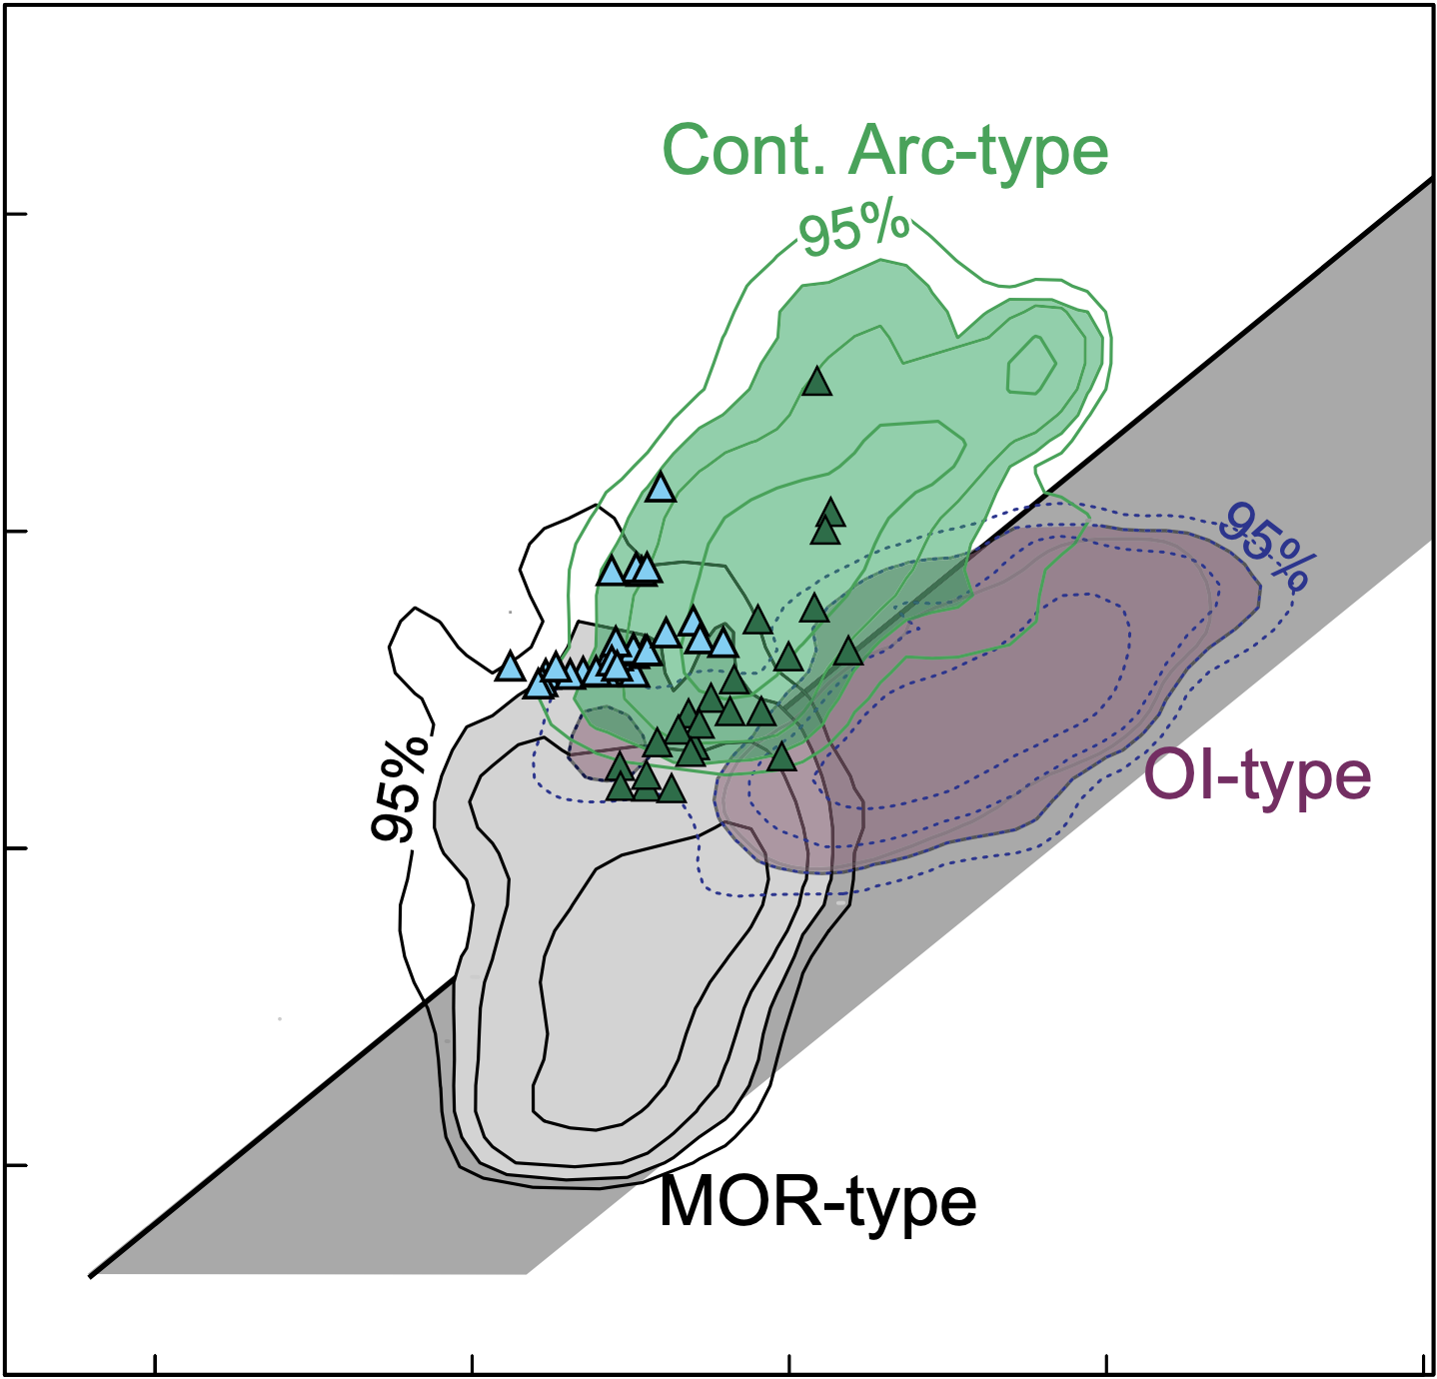
OR24-1 | 0.0056235362412 | 2.2463941102 | -2.2499905017 | 0.35148595177
OR24-1 | 0.0085921622233 | 0.7820154293 | -2.0658975319 | -0.10678467815
OR24-1 | 0.0056081658109 | 1.0615662633 | -2.2511791545 | 0.025947108166
OR24-1 | 0.0093856617935 | 2.5540002983 | -2.0275350994 | 0.40722094365
OR24-1 | 0.0064541293935 | 1.1504136909 | -2.190162332 | 0.060854041549
OR24-1 | 0.0030538974793 | 0.61053852097 | -2.5151455465 | -0.21428692973
OR24-1 | 0.0084835824737 | 3.1809582346 | -2.0714207138 | 0.50255796693
OR24-1 | 0.0020713256164 | 0.56633326974 | -2.6837516238 | -0.24692792461
OR24-1 | 0.0058727579215 | 1.1332452626 | -2.2311579007 | 0.054323912201
OR24-1 | 0.0097152997451 | 2.0569387896 | -2.0125437956 | 0.31322136815
OR24-1 | 0.0034749150923 | 1.5845631201 | -2.4590558027 | 0.19990954371
OR24-1 | 0.0030894229821 | 0.70464143405 | -2.5101226271 | -0.15203182319
OR24-1 | 0.0062481502029 | 1.1031628587 | -2.2042485387 | 0.042639631586
OR24-1 | 0.0088792369819 | 1.5964583146 | -2.0516243528 | 0.20315758309
OR24-1 | 0.0049627175069 | 1.3888222865 | -2.3042804455 | 0.14264667704
OR24-1 | 0.0026617885384 | 0.458900147 | -2.5748264493 | -0.33828180318
OR24-1 | 0.003718008869 | 1.1684933692 | -2.4296895786 | 0.067626252278
OR24-1 | 0.0012144793143 | 0.25758117612 | -2.9156098779 | -0.58908587813
OR24-1 | 0.0016559811749 | 0.46879808538 | -2.7809446045 | -0.32901417069
OR24-1 | 0.0063050494907 | 1.1308172306 | -2.2003115001 | 0.053392417332
OR24-1 | 0.0030498225531 | 1.3341398166 | -2.5157254283 | 0.12520134563
OR24-1 | 0.0090215256486 | 1.2350684454 | -2.0447200118 | 0.091691026137
OR24-1 | 0.0079476481441 | 2.0447192499 | -2.0997613681 | 0.31063368565
OR24-1 | 0.0035264376753 | 2.0255079828 | -2.4526637873 | 0.30653395913
OR24-1 | 0.0028544806224 | 1.3618826117 | -2.5444729008 | 0.13413967493
OR24-1 | 0.0029472196749 | 0.89921489625 | -2.5305874922 | -0.046136507263
OR24-1 | 0.0029196751955 | 0.49359873864 | -2.5346654597 | -0.30662595879
OR24-1 | 0.0024146369483 | 1.0525379126 | -2.6171481582 | 0.022237748146
OR24-1 | 0.0029865186531 | 0.72811674305 | -2.5248347684 | -0.13779898223
OR24-1 | 0.0025142646257 | 0.66860168909 | -2.5995890149 | -0.17483253058
OR24-1 | 0.0020362725906 | 0.52944083524 | -2.6911640846 | -0.27618256504
OR24-1 | 0.0014240932683 | 0.60869165704 | -2.8464615665 | -0.21560265081
OR24-1 | 0.001623363296 | 0.66756154744 | -2.7895842776 | -0.1755086873
OR24-1 | 0.00252383106 | 0.38358737838 | -2.5979397192 | -0.41613569137
OR24-1 | 0.0061916762184 | 0.5598890226 | -2.2081917623 | -0.25189804737
OR24-1 | 0.0016136469951 | 0.49657097219 | -2.7921914664 | -0.30401867139
OR24-1 | 0.0048986445035 | 0.92562228278 | -2.3099240763 | -0.033566199032
OR24-1 | 0.003234521472 | 0.44505283725 | -2.4901899615 | -0.35158842595
OR24-1 | 0.0019041262669 | 1.1701271808 | -2.720304256 | 0.068233067666
OR24-1 | 0.0013819844266 | 0.40928302591 | -2.8594968509 | -0.38797626637
OR24-1 | 0.0026834740968 | 0.38061000721 | -2.5713025925 | -0.41951979719
OR24-1 | 0.0023572051633 | 0.4304705561 | -2.6276026163 | -0.36605654865
OR24-1 | 0.0040437286002 | 1.1802503594 | -2.3932180003 | 0.071974141357
OR24-1 | 0.0026064552141 | 0.7288231115 | -2.583949733 | -0.13737786403
OR24-1 | 0.0026494726501 | 0.41306435932 | -2.5768405593 | -0.3839822759
OR24-1 | 0.0034449926859 | 0.5009977726 | -2.4628116958 | -0.30016420497
OR24-1 | 0.0022745713817 | 0.38006242894 | -2.6431004294 | -0.42014506045
OR24-1 | 0.0014358129947 | 0.63712941798 | -2.8429021204 | -0.19577234191
OR24-1 | 0.0022900745753 | 0.55684127587 | -2.6401503748 | -0.25426858012
OR24-1 | 0.0013611461697 | 0.63444396239 | -2.8660952346 | -0.19760673117
OR24-1 | 0.0032838761005 | 0.83790856293 | -2.483613237 | -0.076803371323
OR24-1 | 0.0015441845882 | 0.52361697086 | -2.8113007864 | -0.28098628605
OR24-1 | 0.0014973947339 | 0.38188807335 | -2.8246636986 | -0.41806390476
OR24-1 | 0.0028717549385 | 0.87567208125 | -2.5418526234 | -0.057658496532
OR24-1 | 0.0029983623918 | 1.7730576216 | -2.5231158781 | 0.24872284972
OR24-1 | 0.0031431464206 | 0.97262434636 | -2.5026353873 | -0.012054863538
OR24-1 | 0.0016465070149 | 0.4074335016 | -2.7834364147 | -0.3899432636
OR24-1 | 0.0024919651856 | 0.40608057645 | -2.6034580294 | -0.39138778308
OR24-1 | 0.0010272048282 | 0.39239265903 | -2.988342948 | -0.4062791261
...

igneous_zircons
 | MT24-1 |  | OR24-2
-2.0808093843 | 0.13815763176 | -2.3143555764 | -0.016930430805
-2.1199548495 | 0.072651142362 | -2.5496841017 | -0.046545179132
-2.0643503327 | 0.091213129482 | -2.6967737359 | -0.29803897292
-2.0802785257 | 0.14586970274 | -1.1479271094 | 0.2078195709
-2.4821460571 | -0.037048941506 | -2.8712039984 | -0.1732850677
-2.4553939347 | -0.084431610538 | -1.7819615238 | -0.22494382211
-2.4950767211 | 0.011334612324 | -1.9099933066 | -0.077671199345
-2.0715673518 | 0.013334400111 | -1.7511200938 | -0.23690724303
-2.2579693992 | -0.034462563685 | -2.6054065131 | -0.29844059859
-2.0701508641 | -0.017150306031 | -1.658250193 | -0.076949152722
-2.5152462348 | -0.31010920349 | -2.2116136062 | -0.19513409779
-2.0012252553 | 0.20605944666 | -1.8864346158 | 0.12465306126
-2.193060203 | 0.049813283532 | -1.939529024 | -0.034798823147
-2.2394223875 | 0.12603313276 | -1.9116777976 | 0.0076764243241
-2.0826080699 | 0.026056900853 | -2.1665419351 | -0.30570014151
-2.1839622978 | 0.10078903043 | -1.9484031546 | 0.08120727618
-2.1738683504 | 0.17429454051 | -2.1386517841 | 0.036924688197
-2.0632072141 | 0.26452259131 | -1.9855220952 | -0.34812182242
-2.0752816057 | 0.17806029979 | -1.545225982 | -0.08633922377
-1.5468298833 | 0.034426052259 | -2.2777906991 | -0.056872180055
-2.2106379999 | -0.021547035593 | -1.728140358 | -0.15319437526
-2.0604463249 | 0.1322316827 | -1.2766335918 | 0.093094635436
-2.4637815986 | -0.030658556435 | -2.0890013918 | -0.037994301972
-2.2582240541 | 0.015659259221 | -2.847510804 | -0.46319831385
-2.099623309 | 0.086904676416 | -1.6506170329 | -0.061249723172
-2.1481794944 | 0.14146926725 | -1.8257408648 | -0.25452475488
-2.0359751333 | 0.24872123496 | -2.3294822284 | -0.12164978769
-2.1247790796 | 0.18581029836
-2.1078033167 | -0.041967727196
-2.8920892145 | -0.16544598611
-2.1169668643 | 0.099776465272
-2.178753846 | -0.016196926078
-2.2798304363 | -0.040418302202
-2.0412393538 | 0.21272347792
-2.2373578133 | 0.054702710622
-1.9992026769 | 0.087669188048
-2.0780849915 | 0.20961811344
-2.3483019878 | -0.11566570105
-2.1758557198 | 0.10342556184
-1.9836094557 | 0.035022534372
-2.470328989 | -0.059213298219
-2.0808588907 | 0.16852214643
-1.6786754613 | -0.10086980169
-2.7654870098 | -0.38235585612
-2.2066384463 | 0.10911531131
-2.3818510347 | 0.0030880352047
-1.7717194389 | 0.31246754638
 | Nb/Yb | U/Yb | log(Nb/Yb) | log(U/Yb)
MT24-1 | 0.0083021507626 | 1.3745407885 | -2.0808093843 | 0.13815763176
MT24-1 | 0.0075865644307 | 1.1820916303 | -2.1199548495 | 0.072651142362
MT24-1 | 0.0086228268874 | 1.2337101264 | -2.0643503327 | 0.091213129482
MT24-1 | 0.0083123050778 | 1.3991674806 | -2.0802785257 | 0.14586970274
MT24-1 | 0.0032949888015 | 0.9182291136 | -2.4821460571 | -0.037048941506
MT24-1 | 0.0035043386237 | 0.82331947694 | -2.4553939347 | -0.084431610538
MT24-1 | 0.0031983300529 | 1.0264424682 | -2.4950767211 | 0.011334612324
MT24-1 | 0.0084807185055 | 1.0311798075 | -2.0715673518 | 0.013334400111
MT24-1 | 0.0055211634055 | 0.9237138094 | -2.2579693992 | -0.034462563685
MT24-1 | 0.0085084242347 | 0.96127952924 | -2.0701508641 | -0.017150306031
MT24-1 | 0.0030531895356 | 0.4896556798 | -2.5152462348 | -0.31010920349
MT24-1 | 0.0099718272141 | 1.6071612278 | -2.0012252553 | 0.20605944666
MT24-1 | 0.0064112069665 | 1.121536168 | -2.193060203 | 0.049813283532
MT24-1 | 0.0057620578279 | 1.3366974906 | -2.2394223875 | 0.12603313276
MT24-1 | 0.0082678374597 | 1.0618346687 | -2.0826080699 | 0.026056900853
MT24-1 | 0.0065469300714 | 1.2612147187 | -2.1839622978 | 0.10078903043
MT24-1 | 0.006700877053 | 1.493807173 | -2.1738683504 | 0.17429454051
MT24-1 | 0.0086455531679 | 1.8387496002 | -2.0632072141 | 0.26452259131
MT24-1 | 0.0084084974021 | 1.5068162662 | -2.0752816057 | 0.17806029979
MT24-1 | 0.028390308821 | 1.0824953819 | -1.5468298833 | 0.034426052259
MT24-1 | 0.006156898586 | 0.95159678131 | -2.2106379999 | -0.021547035593
MT24-1 | 0.0087006895954 | 1.355912557 | -2.0604463249 | 0.1322316827
MT24-1 | 0.0034373076247 | 0.93184020299 | -2.4637815986 | -0.030658556435
MT24-1 | 0.0055179269392 | 1.0367147062 | -2.2582240541 | 0.015659259221
MT24-1 | 0.0079501750454 | 1.221531516 | -2.099623309 | 0.086904676416
MT24-1 | 0.0071091962904 | 1.3850621688 | -2.1481794944 | 0.14146926725
MT24-1 | 0.0092050227614 | 1.7730510291 | -2.0359751333 | 0.24872123496
MT24-1 | 0.0075027576853 | 1.5339468021 | -2.1247790796 | 0.18581029836
MT24-1 | 0.0078018336004 | 0.90788799362 | -2.1078033167 | -0.041967727196
MT24-1 | 0.0012820671883 | 0.68320968457 | -2.8920892145 | -0.16544598611
MT24-1 | 0.0076389406469 | 1.2582775999 | -2.1169668643 | 0.099776465272
MT24-1 | 0.0066259194814 | 0.96339208498 | -2.178753846 | -0.016196926078
MT24-1 | 0.0052501240334 | 0.91113283493 | -2.2798304363 | -0.040418302202
MT24-1 | 0.0090941192802 | 1.6320124892 | -2.0412393538 | 0.21272347792
MT24-1 | 0.0057895150432 | 1.1342341279 | -2.2373578133 | 0.054702710622
MT24-1 | 0.010018375907 | 1.2236837365 | -1.9992026769 | 0.087669188048
MT24-1 | 0.0083543950662 | 1.6203846239 | -2.0780849915 | 0.20961811344
MT24-1 | 0.0044843346208 | 0.76618615314 | -2.3483019878 | -0.11566570105
MT24-1 | 0.0066702833084 | 1.268894637 | -2.1758557198 | 0.10342556184
MT24-1 | 0.010384618448 | 1.0839831575 | -1.9836094557 | 0.035022534372
MT24-1 | 0.0033858757033 | 0.87254272486 | -2.470328989 | -0.059213298219
MT24-1 | 0.008301204432 | 1.4740837085 | -2.0808588907 | 0.16852214643
MT24-1 | 0.02095677925 | 0.79273895221 | -1.6786754613 | -0.10086980169
MT24-1 | 0.0017159830362 | 0.41461417312 | -2.7654870098 | -0.38235585612
MT24-1 | 0.0062138612801 | 1.285627967 | -2.2066384463 | 0.10911531131
MT24-1 | 0.0041509639844 | 1.0071358032 | -2.3818510347 | 0.0030880352047
MT24-1 | 0.016915333361 | 2.053371578 | -1.7717194389 | 0.31246754638

OR24-2 | 0.0048489133523 | 0.96176633042 | -2.3143555764 | -0.016930430805
OR24-2 | 0.00282043372 | 0.89836913145 | -2.5496841017 | -0.046545179132
OR24-2 | 0.0020101398075 | 0.50345542744 | -2.6967737359 | -0.29803897292
OR24-2 | 0.071133289151 | 1.6136880054 | -1.1479271094 | 0.2078195709
OR24-2 | 0.00134522832 | 0.67098827658 | -2.8712039984 | -0.1732850677
OR24-2 | 0.016521081597 | 0.59573920001 | -1.7819615238 | -0.22494382211
OR24-2 | 0.012302877321 | 0.8362358857 | -1.9099933066 | -0.077671199345
OR24-2 | 0.017736989388 | 0.5795524645 | -1.7511200938 | -0.23690724303
OR24-2 | 0.0024808099033 | 0.50299005851 | -2.6054065131 | -0.29844059859
OR24-2 | 0.021965940708 | 0.83762734595 | -1.658250193 | -0.076949152722
OR24-2 | 0.0061430831501 | 0.63806643899 | -2.2116136062 | -0.19513409779
OR24-2 | 0.012988690973 | 1.332456566 | -1.8864346158 | 0.12465306126
OR24-2 | 0.011493994261 | 0.92299888598 | -1.939529024 | -0.034798823147
OR24-2 | 0.012255250772 | 1.0178327585 | -1.9116777976 | 0.0076764243241
OR24-2 | 0.0068148776763 | 0.4946521015 | -2.1665419351 | -0.30570014151
...

CSUF_4_TIMS_zircons
 | Nb/Yb | U/Yb | log(Nb/Yb) | log(U/Yb)
CSUF-4_M_340 z3 | 0.0019536542241 | 0.90562928509 | -2.7091522993 | -0.043049542265
CSUF-4_M_377 z4 | 0.0032765425274 | 0.9428375157 | -2.4845841908 | -0.025563145136
CSUF-4_S_453 z6 | 0.0053048739687 | 1.9816557742 | -2.2753249295 | 0.29702821707
CSUF-4_M_383 z5 | 0.0072112300488 | 0.95231591598 | -2.1419906496 | -0.02121895728
CSUF-4_M_316 z1 | 0.0035718144323 | 1.1680207715 | -2.4471111122 | 0.06745056611

